secs指令
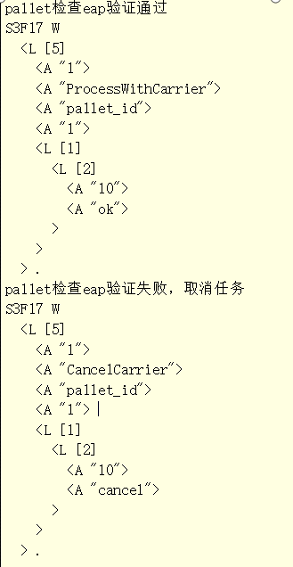
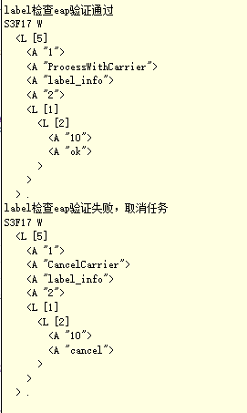
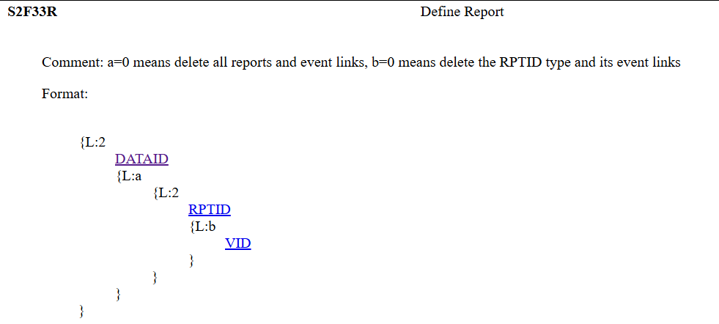
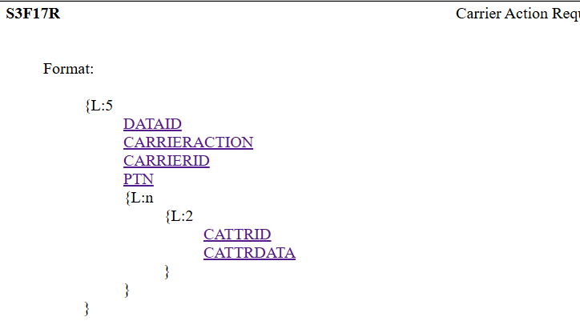
direction | 指令 | 描述 | 发送数据格式 | direction | 指令 | 描述 | 回复 or 发送 | 发送数据格式
host->equipment | S1F3 | 查询SV值 |  | equipment->host | S1F4 |  | 返回SV值
host->equipment | S1F13 | 建立通讯 |  | equipment->host | S1F14 |  | MDLN: CYG SECSGEM SOFTREV: 1.0.0
host->equipment | S2F33 | 定义报告 | 清除所有通过S2F33定义的报告并解除事件关联 S2F33 W <L [2] <A "1"> <L> > . 定义报告和事件关联 S2F33 W <L [2] <A "1"> <L [1] <L [2] <A "5000"> <L [1] <U4 501 > > > > > . | equipment->host | S2F34 | 回复值类型: BINARRY | 0：定义报告成功 3：报告已经定义过 4：关联的变量未在sv和dv中定义 | S2F34 <B 0x0> .
host->equipment | S2F35 | 报告和事件关联 | 清除事件关联的报告 S2F35 W <L [2] <A "1"> <L [1] <L [2] <A "control_state_change"> <L> > > > . 报告和事件关联 S2F35 W <L [2] <A "1"> <L [1] <L [2] <A "control_state_change"> <L [1] <U4 5000 > > > > > . | equipment->host | S2F36 | 回复值类型: BINARRY | 0：报告和事件关联成功 3：报告和事件已经关联过 4：事件未定义 5：报告未通过S2F33定义 | S2F36 <B 0x4> .
host->equipment | S2F37 | 启用/禁用事件 | S2F37 W <L [2] <BOOLEAN True > <L [1] <A "control_state_change"> > > . | equipment->host | S2F38 | 回复值类型: BINARRY | 0：事件启用或禁用成功 1：事件未通过S2F35和报告关联 | S2F38 <B 0x0> .
host->equipment | S2F41 | 远程命令 |  | equipment->host | S2F42 | 回复值类型: BINARRY | 0：确认应答 1：远程命令不正确 3：远程命令参数不正确 4：已接受远程命令，待下位机触发事件
host->equipment | S2F49 | 增强远程命令 |  | equipment->host | S2F50 | 回复值类型: BINARRY | HACK 0：确认应答 1：远程命令不正确 3：远程命令参数不正确 4：已接受远程命令，待下位机触发事件 CPACK 1：参数名称未知 2：参数值不合法 3：参数值格式不合法
host->equipment | S3F17 | 请求设备执行一项操作 |  | equipment->host | S3F18 | 设备接收请求 | 0：接收请求
 |  |  |  | equipment->host | S6F11 | 发送事件给Host
 |  |  |  | equipment->host | S5F1 | 报警/解除报警上报给Host alarm_code的数据类型：BINARRY alarm_id的数据类型：U4 alarm_text的数据类型：ASCII | alarm_code=2：设备安全报警 alarm_code=9：取消报警
host->equipment | S5F3 | 启用/禁用报警 0：禁用报警 128：启用报警 | S5F3 <L [2] <B 0x80> <A "33"> > . | equipment->host | S5F4 | 回复值类型: BINARRY | 0：启用或禁用报警成功 1：报警未定义 | S5F4 <B 0x1> .
host<->equipment | S7F1 | Process Program Load Inquire |  | equipment<->host | S7F2 | 回复值类型: BINARRY | 0: OK 1: Aleady have 2: No space 3: Invalid PPID 4: Busy 5: Will not accept
host<->equipment | S7F3 | Process Program Send |  | equipment<->host | S7F4 | 回复值类型: BINARRY | 0: Accept 1: Permission not granted 2: Length error 3: Matrix overflow 4: PPID not found 5: Mode unsupprt 6: Performed later
host<->equipment | S7F5 | Process Program Request |  | equipment<->host | S7F6 | 回复配方内容
 |  |  |  | equipment->host | S7F7 | request the PPID for use on the material identified
host<->equipment | S7F9 | M/P M Request | M/P M Data，If the message is from the host, the response will be the current matrix in the equipment. If the message is from the equipment, the response will be a new matrix to initialize the equipment. | equipment<->host | S7F10
host->equipment | S7F11 | M/P M Update Send | This message is used by the host to add to the M/PM in the equipment. | equipment->host | S7F12 | 回复值类型: BINARRY | 0: Accept 1: Permission not granted 2: Length error 3: Matrix overflow 4: PPID not found 5: Mode unsupprt 6: Performed later
host->equipment | S7F13 | Delete M/P M Entry Send | This message is used to delete program to material linkages in the M/PM of the equipment. | equipment->host | S7F14 | 回复值类型: BINARRY | 0: Accept 1: Permission not granted 2: Length error 3: Matrix overflow 4: PPID not found 5: Mode unsupprt 6: Performed later
host->equipment | S7F15 | Matrix Mode Select Send | This message is used by the host to change the method of process program selection in the equipment which might not support all modes. | equipment->host | S7F16 | 回复值类型: BINARRY | 0: Accept 1: Permission not granted 2: Length error 3: Matrix overflow 4: PPID not found 5: Mode unsupprt 6: Performed later
host->equipment | S7F17 | Delete Process Program Send | This message is used by the host to request the equipment to delete process programs from equipment storage. | equipment->host | S7F18 | 回复值类型: BINARRY | 0: Accept 1: Permission not granted 2: Length error 3: Matrix overflow 4: PPID not found 5: Mode unsupprt 6: Performed later
host->equipment | S7F19 | 查看配方列表 |  | equipment->host | S7F20 | 返回配方列表
host->equipment | S10F3 | Host发送弹框信息 |  | equipment->host | S10F4 | 回复值类型: BINARRY | 0：弹框已显示 1：弹框未显示

sv_ids
sv_id | sv_name | sv_value_type | sv_description | values
501 | current_control_state | BINARY | 当前控制状态 | 1:EquipmentOffline 2:AttemptOnline 3:HostOffline 4:OnlineLocal 5:OnlineRemote | 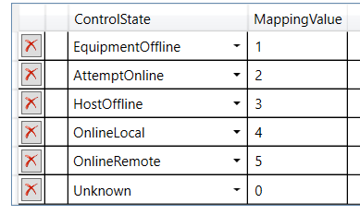
502 | current_process_state | BINARY | 当前运行状态 | 1:Initilalizing 2:Idle 3:AutoRun 4:Alarm 5:Schedule down 6:Error 8:Stopping 9:Service 10:ExecutingNoMatriial 11:Executing
503 | current_lot_name | ASCII | 当前工单名称
504 | lot_quality | UINT_4 | 要生产的工单数量
505 | current_recipe_name | ASCII | 当前配方名称
506 | current_recipe_id | UINT_4 | 当前配方id
507 | pp_select_recipe_name | ASCII | 要切换配方名称
508 | pp_select_recipe_id | UINT_4 | 要切换配方id
509 | pp_select_state | UINT_4 | 配方切换结果 | 1：切换成功 2：切换失败
510 | do_quality | UINT_4 | 当前生产的工单数量
511 | do_quality | UINT_4 | 当前生产的工单数量
100 | MDLN | ASCII | Model Number of Eq SECS/GEM SW
101 | SOFTREV | ASCII | Software Revision of Eq SECS/GEM SW
102 | Time | ASCII | The value of the equipments internal clock, format "YYYYMMDDhhmmsscc"
105 | PreviousProcessState | BINARY | Previous processing state

enhance_remote_commands
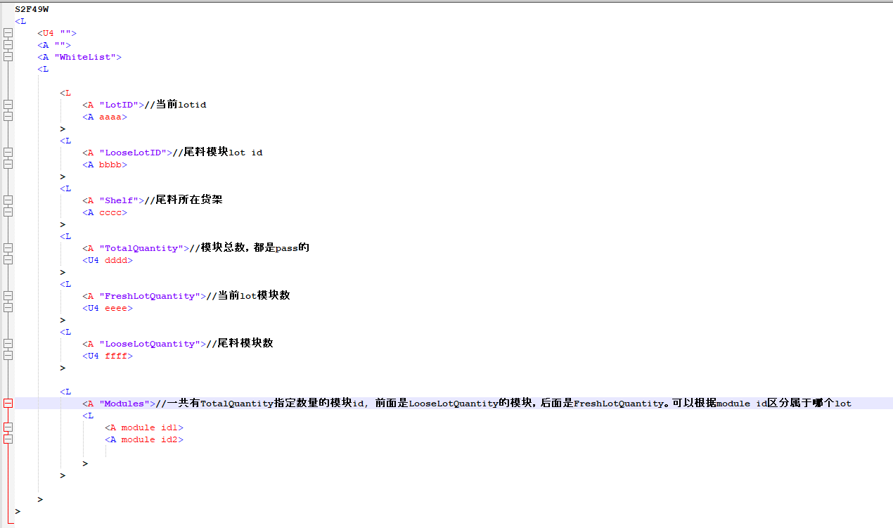
remote_command | remote_command_description | param_name | param_value_type | 描述
WhiteList | eap下发白名单和尾料信息 | LotID | ASCII | 工单名称
 |  | LooseLotID | ASCII | 尾料工单名称
 |  | TotalQuantity | UINT_4 | 模块总数
 |  | FreahLotQuantity | UINT_4 | 当前工单模块数量
 |  | LooseLotQuantity | UINT_4 | 尾料工单模块数量
 |  | Modules | ARRAY | 所有的模块码列表

